30910-LP 数量单
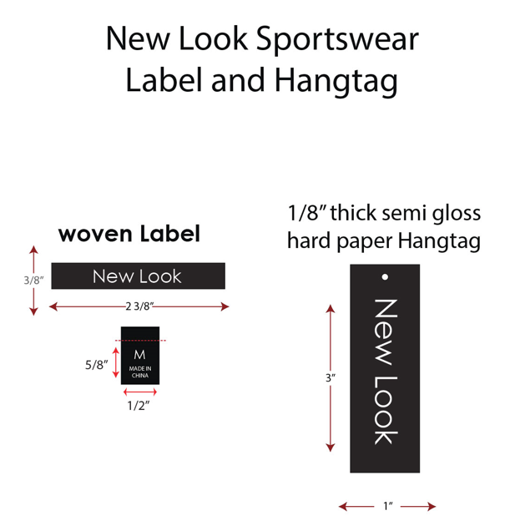
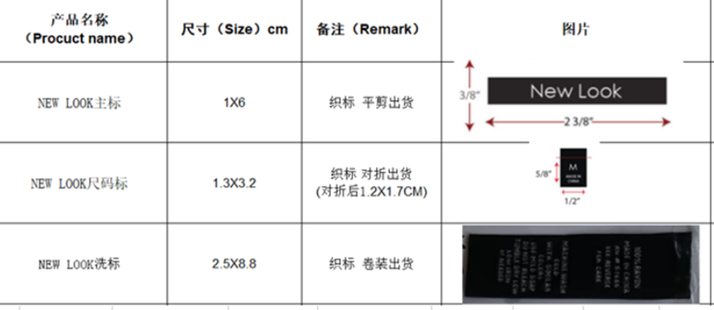
生产指示单

1.订单概况 | 客户 : LOUISE PARIS | 款号：85509 |  |  |  | 总数： | 2400件
 | 交期：待定 NY | 款式：人棉平布连衣裙
数量单

STYLE#85509 ORDER# 30910-LP |  | STYLE# | S | M | L | XL | 总数
中文 | 英文 | 配比 | 1 | 2 | 2 | 1
PA527 奶油/蓝色小碎花 | PA527 CREAM/BLUE FLORAL | 127177LP | 200 | 400 | 400 | 200 | 1200
BD127839 洋红 | BD127839 MAGENTA | 127178LP | 200 | 400 | 400 | 200 | 1200
 |  |  |  |  |  |  | 2400

